様式第９
（様式第９） |  |  |  |  |  |  |  |  |  |  |  |  | ※様式第９(Excel)は10事業場、10台まで入力可能です。 |  |  |  | 色が付いたセルに入力してください
 |  |  |  |  |  |  |  |  |  | 第 |  | 号 | 11事業場以上、11台以上申請した場合は、事務局へお問い合わせください。
 |  |  |  |  |  |  |  |  | 令和 | 年 | 月 | 日 |  |  |  |  |  | ←黄色のセル…必須
パシフィックコンサルタンツ株式会社 |  |  |  |  |  |  |  |  |  |  |  |  | ●文書番号を入力してください |  |  |  |  | ←橙色のセル…補助事業が完了している方は必須（未完了の方は入力不要）
代表取締役社長 殿 |  |  |  |  |  |  |  |  |  |  |  |  |  |  |  |  |  | ←緑色のセル…任意
パシフィックリプロサービス株式会社 |  |  |  |  |  |  |  |  |  |  |  |  |  |  |  |  |  | ←灰色のセル…入力不要
代表取締役社長 殿 |  |  |  |  |  |  |  |  |  |  |  |  | ●文書作成日を入力してください

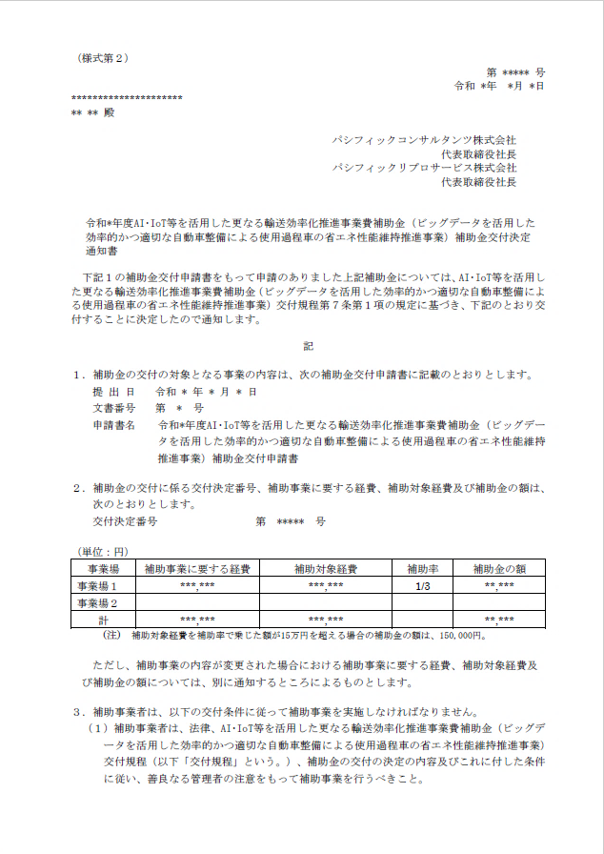
 |  |  |  | 補助事業者 | 住所
 |  |  |  |  |  |  |  |  |  |  |  |  | ●補助事業者の住所（会社所在地・個人事業主は自宅住所）を入力してください
 |  |  |  |  | 法人名（個人事業主の場合は商号・屋号等） |  |  |  |  |  |  |  | 都道府県 |  | プルダウンから選択
 |  |  |  |  |  |  |  |  |  |  |  |  | 市区町村
交付決定日
 |  |  |  |  | 代表者名 |  |  |  |  |  |  |  | 町名地番
 |  |  |  |  |  |  |  |  |  |  |  |  | 建物名称
 | 令和 | 年度AI･IoT等を活用した更なる輸送効率化推進事業費補助金（ビッグデータを活
 | 用した効率的かつ適切な自動車整備による使用過程車の省エネ性能維持推進事業）補助事業 |  |  |  |  |  |  |  |  |  |  |  | ●法人名（個人事業主の場合は商号・屋号等）を入力してください
 | 実績報告書 |  |  |  |  |  |  |  |  |  |  |  | 法人名・屋号名

下記２をもって交付決定のあった上記補助金に係る補助事業が完了しましたので、AI･IoT等を活用した更なる輸送効率化推進事業費補助金（ビッグデータを活用した効率的かつ適切な自動車整備による使用過程車の省エネ性能維持推進事業）交付規程第１５条第１項の規定に基づき、下記のとおり報告します。 |  |  |  |  |  |  |  |  |  |  |  |  | 事業形態 |  | プルダウンから選択

 |  |  |  |  |  |  |  |  |  |  |  |  | ●代表者の情報を入力してください
 |  |  |  |  |  |  |  |  |  |  |  |  | 代表者の役職
 |  |  |  |  |  |  |  |  |  |  |  |  |  | 姓 | 名
 |  |  |  |  |  |  |  |  |  |  |  |  | 代表者名
記
交付決定番号
１．実施した補助事業 |  |  |  |  |  |  |  |  |  |  |  |  | ●交付決定番号、交付決定日を入力してください
（１）補助事業の名称 |  |  |  |  |  |  |  |  |  |  |  |  | ※右側に様式第２のサンプル画像を掲載しています
（２）補助事業の報告 実施状況報告（総括表）による |  |  |  |  |  |  |  |  |  |  |  |  | 交付決定番号 |  | ※ログイン番号と同じ
（注）実施状況報告（総括表）は、ＰＣＫＫがＨＰにて別途指示するもの。 |  |  |  |  |  |  |  |  |  |  |  |  | 交付決定日

２．補助金の交付決定番号、交付決定年月日及び交付決定額 |  |  |  |  |  |  |  |  |  |  |  |  | ●補助金の交付決定額は【様式第9_別紙】より自動反映されます
（１）交付決定番号 |  |  |  |  | 第 |  |  | 号 |  |  |  |  | ●補助対象経費の実績額の総額は【様式第9_別紙】より自動反映されます
（２）交付決定年月日 |  |  |  |  | 令和 | 年 | 月 | 日
（３）補助金の交付決定額 |  |  |  |  | 金 |  |  | 円 |  |  |  |  | ●補助事業の事業完了年月日を入力してください

３．補助対象経費の実績額の総額及び事業完了年月日 |  |  |  |  |  |  |  |  |  |  |  |  |  | ※補助事業が未完了の場合は、入力不要です
（１）補助対象経費の実績額の総額 |  |  |  |  | 金 |  |  | 円
（２）事業完了年月日 |  |  |  |  | 令和 | 年 | 月 | 日 |  |  |  |  | ●補助事業の窓口となる担当者の部署、役職、氏名、連絡先を入力してください
メールアドレスに使用可能な文字
・アルファベット、数字
・ピリオド「 . 」
・ハイフン「 - 」
・アンダーバー「 _ 」
※メールの設定を確認し、事務局からのメールが届くようにしてください。
 |  |  |  |  |  |  |  |  |  |  |  |  | 窓口の担当者 |  | プルダウンから選択
４．補助事業の収支決算
（別紙による） |  |  |  |  |  |  |  |  |  |  |  |  | 担当部署
（注）実績報告書には、次の書面等を添付すること。 |  |  |  |  |  |  |  |  |  |  |  |  | 担当者の役職
（１）ＰＣＫＫがＨＰにて指示する書面等 |  |  |  |  |  |  |  |  |  |  |  |  |  | 姓 | 名
 |  |  |  |  |  |  |  |  |  |  |  |  | 担当者名
【本補助事業実績報告に係る連絡先】
担当部署及び役職 |  |  | 担当者名 |  |  | 電話及びE-mail |  |  |  |  |  |  | 電話番号 |  | 入力桁数 0
 |  |  |  |  |  | （電話） |  |  |  |  |  |  | E-mailアドレス |  |  | @
 |  |  |  |  |  | （E-mail）

（備考）用紙は、日本産業規格Ａ４とし、縦位置とする。 |  |  |  |  |  |  |  |  |  |  |  |  | 様式第9別紙を入力する（クリックすると入力シートへ移動します）

様式第９別紙
（別紙） |  |  |  |  |  |  |  |  |  |  |  |  | 色が付いたセルに入力してください
収支明細表 |  |  |  |  |  |  | ●計画変更により交付決定額が変わった場合は、下のプルダウンを選択してください |  |  |  |  |  |  | ←黄色のセル…必須
 |  |  |  |  |  | （単位：円） | 金額の変更 |  |  |  | プルダウンから選択 |  |  | ←緑色のセル…任意
交付決定額 | 交付決定額 |  |  |  |  |  | ●交付決定額を入力してください ※右側に様式第２、様式第４別紙のサンプル画像を掲載しております |  |  |  |  |  |  | ←灰色のセル…入力不要
様式第2
様式第4別紙
及び 決算額 | 補助対象経費 |  | 補助金の額
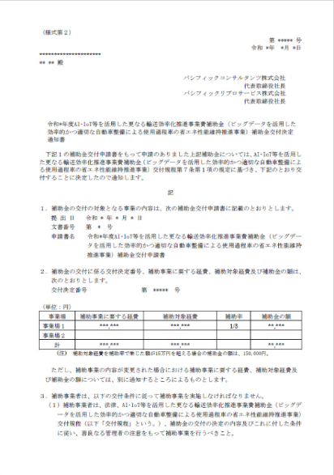
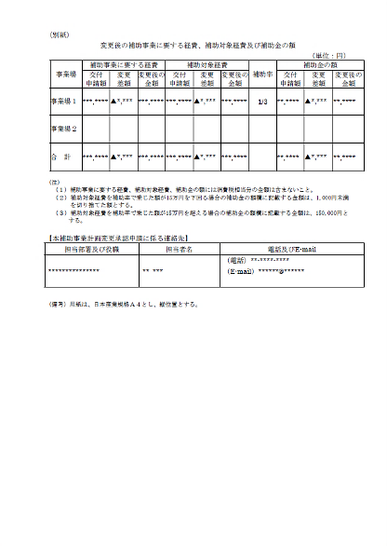
補助対象 経費の区分 |  |  |  |  |  |  |  |  | 様式第2の |  | 計画変更後の
設備費（内訳） |  |  |  |  |  |  |  |  | 補助対象経費 |  | 補助対象経費
事業場１ |  |  |  |  |  |  | 事業場1
事業場２ |  |  |  |  |  |  | 事業場2
計画変更後の補助対象経費
 |  |  |  |  |  |  | 事業場3
 |  |  |  |  |  |  | 事業場4
 |  |  |  |  |  |  | 事業場5
 |  |  |  |  |  |  | 事業場6
 |  |  |  |  |  |  | 事業場7
 |  |  |  |  |  |  | 事業場8
補助対象経費
 |  |  |  |  |  |  | 事業場9
 |  |  |  |  |  |  | 事業場10
合 計
 |  |  |  |  |  |  | ●支払方法を選択してください
 |  |  |  |  |  | （単位：円） |  |  |  |  | プルダウンから選択
画像の例では、左の「補助対象経費の実績額」に入力する内容は以下のようになります。
スキャンツールの購入金額 → 【465,000】（税抜）、振込手数料 → 【500】（税抜）
 | 決算額 |  |  |  |  | 備考
 | 支出 |  |  |  |  |  | ●補助対象経費の実績額を入力してください ※右側に納品書、ネットバンキング画面のサンプル画像を掲載しています
 | 補助対象経費の 実績額 | 補助対象 経費 |  | 補助率 | 補助金の額 |  |  |  | 補助対象経費の実績額の計算
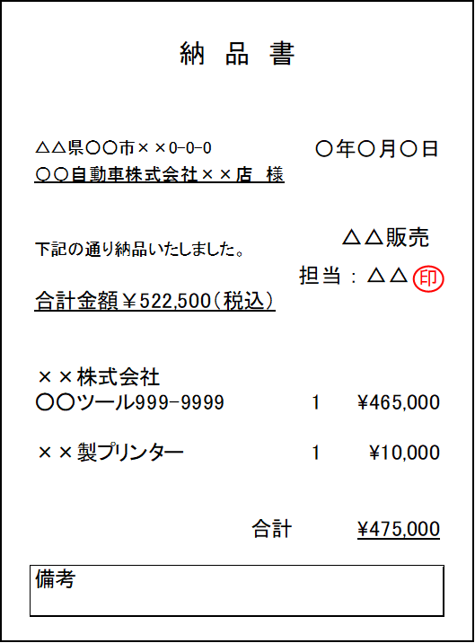
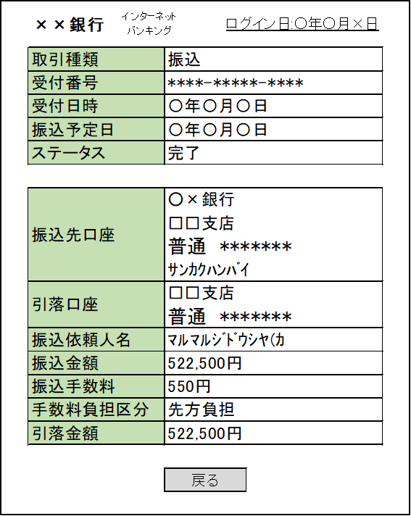
ネットバンキングの注意
振込予約画面（下記の例では11/20～11/23に表示した画面）は再提出となります。振込日以降に表示した画面や振込明細画面をご提出ください。
設備費（内訳） |  |  |  |  |  |  | 事業場番号 |  | スキャンツールの購入金額 － |  | 振込手数料（先方負担） ＝ |  | 補助対象経費の実績額（機器毎）
事業場１ |  |  |  |  |  |  | 1 | 1台目 |  | （税抜） － |  | （税抜） ＝ |  | （税抜）
事業場２ |  |  |  |  |  |  |  |  |  | （税抜） － |  | （税抜） ＝ |  | （税抜）
スキャンツールの購入金額（補助対象経費）（税抜）
 |  |  |  |  |  |  |  |  |  | （税抜） － |  | （税抜） ＝ |  | （税抜）
 |  |  |  |  |  |  |  |  |  | （税抜） － |  | （税抜） ＝ |  | （税抜）
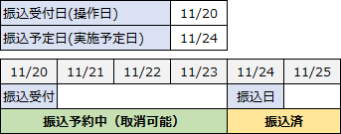
 |  |  |  |  |  |  |  |  |  | （税抜） － |  | （税抜） ＝ |  | （税抜）
 |  |  |  |  |  |  |  |  |  | （税抜） － |  | （税抜） ＝ |  | （税抜）
 |  |  |  |  |  |  |  |  |  | （税抜） － |  | （税抜） ＝ |  | （税抜）
 |  |  |  |  |  |  |  |  |  | （税抜） － |  | （税抜） ＝ |  | （税抜）
補助対象外の経費は入力不要
 |  |  |  |  |  |  |  |  |  | （税抜） － |  | （税抜） ＝ |  | （税抜）
振込手数料（先方負担） ※手数料には消費税が含まれています
 |  |  |  |  |  |  |  |  |  | （税抜） － |  | （税抜） ＝ |  | （税抜）
合 計 |  |  |  |  |  |  |  |  | ※税抜金額を入力してください

